Sheet1
 | A1 |  |  | A2 | A3 | A4 |  |  | B1 |  | B2 |  | B3 | C1 |  | C2 | C3 |  | D1 | D2 | D3 | D4
 | similar to A3 and C1 |  |  | multiple A3 turns | similar to A1 and C1 | equal to C3 |  |  |  |  |  |  |  | similar to A1 and A3 |  |  | equal to A4 |  | equal to D2 | equal to D1 | mulitple A3 turns

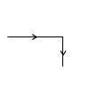
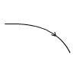
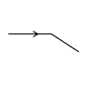
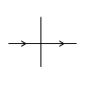
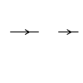
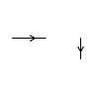
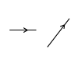
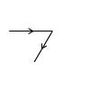
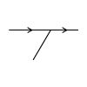
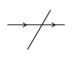
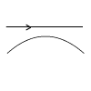
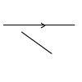
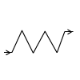


 | 00100 |  |  | 00100 | 00100 | 00100 |  |  | 00100 |  | 00100 |  | 00100 | 00100 |  | 00100 | 00100 |  | 00100 | 00100 |  | 00100
 | 00110 | 00101 |  | 00110 | 00110 | 00101 | 10100 |  | 00000 | <80mm | 00000 |  | 00000 | 00101 |  | 00101 | 00101 |  | 00101 | 00101 |  | 00101
* | 00111 |  | 18mm | 00010 | 00010 | 00111 | 11100 |  | 00100 |  | 00100 | 00001 | 00001 | 00111 |  | 00111 | 00111 |  | 00100 | 00100 |  | 00111
 | 00110 | 00011 |  | turn | turn | 01111 | 11110 | * | 00100 | 18mm | 00110 | 00011 | 00011 | 00110 |  | 00110 | 00110 | 01111 |  |  |  | 01111
 | 00100 | 00001 |  | 00100 |  | 11111 |  |  |  |  | 00111 |  | 00010 | 00100 |  | 00100 | 01110 | 11111 |  |  |  | 11111 | 95mm
 | 00000 |  | 2mm | 00110 |  |  |  |  |  |  | 00000 |  | 00110 | 00000 | 2mm |  | 01100 | 11110
 | turn |  |  | 00010 |  |  |  |  |  |  | turn |  | 00100 | turn |  |  | 11100
 |  |  |  | turn |  |  |  |  |  |  |  |  | 01100 |  |  |  | 10100
 |  |  |  |  |  |  |  |  |  |  |  |  | 01000 |  |  |  | 00100
 |  |  |  |  |  |  |  |  |  |  |  |  | turn

